排出抑制措置結果報告書
様式第２号（条例第142条の２関係） |  |  |  |  |  |  | 市町コード |  |  |  |  | ←着色されていないセルは入力不要です(以下同じ）。
様式第１号（要綱第３関係） |  |  |  |  |  |  | 事業所番号 |  |  |  |  | ←←事業所番号は送付の封筒に記載しています（必ず記入願います）。不明な場合は、県温暖化対策課にお問い合わせください。
 |  |  |  |  |  |  |  |  |  |  |  | 新たに対象となった事業所は、（新）と記入してください。
排 出 抑 制 計 画 書
本Excelファイルを「ひょうごの環境」ホームページ「特定物質（温室効果ガス）排出抑制計画」にリンクされた簡易申請システムから提出して下さい。
http://www.kankyo.pref.hyogo.lg.jp/jp/warming/houkoku/keikaku
押印不要ですが、受領印をご希望の際は、適宜押印～切手を貼った封筒を同封のうえ、鑑（表紙）のみを郵送してください。

 |  |  |  |  |  |  |  |  | 年 | 月 | 日
兵庫県知事 |  | 様

 |  |  | 報告者 | 住所（法人にあっては、主たる事務所の所在地）

 |  |  |  | 氏名（法人にあっては、名称及び代表者の氏名）

工 場 等 の 名 称
工 場 等 の 所 在 地
業 種
本ページの記載方法は、届出マニュアル（～工場・事業所用～）
P32、33
に記載していますので、必ずご確認ください。
事 業 の 概 要
これまでに講じた温室効果ガス 排出抑制措置
2020年度までに講じる予定の温室効果ガス排出抑制措置
本エクセルファイル中の別紙シートに入力すると自動的に転記されるため、ここでは入力不要です。
 |  |  | 基準年度( |  | 年度) | 目標年度( | 2020 | 年度) | 対基準年度比
二酸化炭素排出量 |  |  |  |  | （kg-CO2) |  |  | （kg-CO2) |  |  | （％）

連絡先 | 担当部署・担当者氏名
 | 電話番号 |  |  |  |  | ＦＡＸ番号
 | 電子メールアドレス

（参考）判定シート（エネルギー原油換算）
※このシートは事業場の正確なエネルギー使用量（原油換算）を確認するためのもので、提出の必要はありません。
判定フロー図を参考に必要な提出書類を確認してください。
エネルギー使用量（燃料、熱および電気）の原油換算表
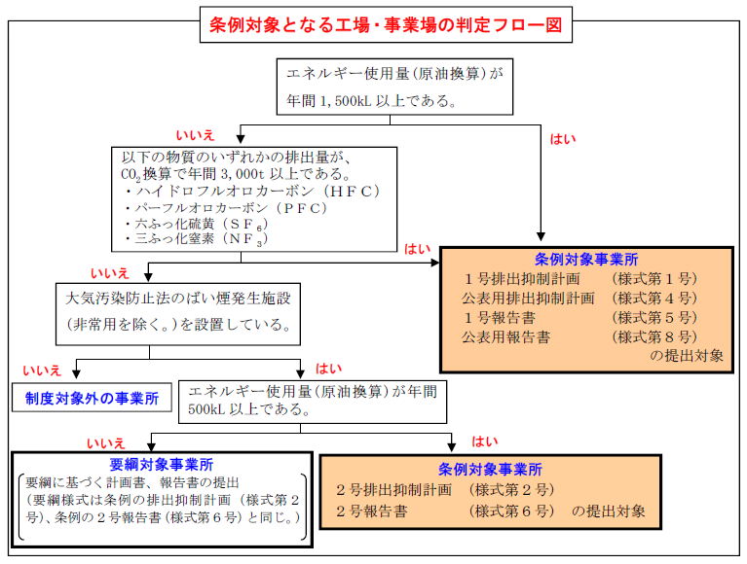
 |  |  | 黄色セル | に数値を入力してください。

活動の区分 |  |  | 使用量 | 単位 | 原油換算係数 | 単位 発熱量 | 原油換算量（kL）
小分類 | 名称 | 名称
燃料の使用 | 燃料使用量 | 原油(コンデンセートを除く。) |  | L（㍑） | 0.986 | 38.2 | 0
 |  | 原油のうちコンデンセート(NGL) |  | L（㍑） | 0.911 | 35.3 | 0
 |  | 揮発油（ガソリン） |  | L（㍑） | 0.893 | 34.6 | 0
 |  | ナフサ |  | L（㍑） | 0.867 | 33.6 | 0
 |  | 灯油 |  | L（㍑） | 0.947 | 36.7 | 0
 |  | 軽油 |  | L（㍑） | 0.973 | 37.7 | 0
 |  | Ａ重油 |  | L（㍑） | 1.009 | 39.1 | 0
 |  | Ｂ・Ｃ重油 |  | L（㍑） | 1.081 | 41.9 | 0
 |  | 石油アスファルト |  | kg（㌕） | 1.055 | 40.9 | 0
 |  | 石油コークス |  | kg（㌕） | 0.771 | 29.9 | 0
 |  | 液化石油ガス(ＬＰＧ) |  | kg（㌕） | 1.311 | 50.8 | 0
 |  | 石油系炭化水素ガス |  | Nm3 | 1.158 | 44.9 | 0
 |  | 液化天然ガス（ＬＮＧ） |  | kg（㌕） | 1.409 | 54.6 | 0
 |  | その他可燃性天然ガス |  | Nm3 | 1.122 | 43.5 | 0
 |  | 原料炭 |  | kg（㌕） | 0.748 | 29 | 0
 |  | 一般炭 |  | kg（㌕） | 0.663 | 25.7 | 0
※昼間買電とは、一般送配電事業者、送電事業者及び特定送配電事業者が維持し、及び運用する電線路を介して供給を受ける電気で８時から22時までに使用した電力をいう。
 |  | 無煙炭 |  | kg（㌕） | 0.694 | 26.9 | 0
 |  | 石炭コークス |  | kg（㌕） | 0.759 | 29.4 | 0
 |  | コールタール |  | kg（㌕） | 0.962 | 37.3 | 0
 |  | コークス炉ガス |  | Nm3 | 0.544 | 21.1 | 0
※※夜間買電とは、一般送配電事業者、送電事業者及び特定送配電事業者が維持し、及び運用する電線路を介して供給を受ける電気で22時から８時までに使用した電力をいう。
電力会社の検針票等の「力率測定用有効電力量」が昼間電力に当たり、夜間買電は全使用量から力率測定用有効電力量を引いて算出する。
昼夜間の区別ができない場合は、すべての使用量を昼間の使用量として計上すること。
 |  | 高炉ガス |  | Nm3 | 0.088 | 3.41 | 0
 |  | 転炉ガス |  | Nm3 | 0.217 | 8.41 | 0
 |  | 都市ガス(13A) |  | Nm3 | 1.161 | 45 | 0
他人から供給された熱の使用 | 熱使用量 | 産業用蒸気 |  | MJ | 0.026 | 1.02 | 0
 |  | 産業用以外の蒸気 |  | MJ | 0.035 | 1.36 | 0
 |  | 温水 |  | MJ | 0.035 | 1.36 | 0
 |  | 冷水 |  | MJ | 0.035 | 1.36 | 0
他人から供給された電気の使用 | 電気事業者 | 昼間買電（※） |  | kWh | 0.257 | 9.97 | 0
 |  | 夜間買電（※※） |  | kWh | 0.239 | 9.28 | 0
※※※上記以外の買電とは、一般送配電事業者、送電事業者及び特定送配電事業者が維持し、及び運用する電線路を介して供給を受けた電気以外の電気で使用した電力をいう。
 | 上記以外の買電 | 買電等（※※※） |  | kWh | 0.252 | 9.76 | 0
 |  |  |  |  |  | 合計 | 0
 |  | 判定結果： | 数値を入力してください

